Графики
Сумма товаров за предыдущий и текущий периоды по покупателям
 | Предыдущий период | Текущий период
1 | 24219.59 ₽ | 27773.38 ₽
2 | 14298.18 ₽ | 19393.90 ₽
4 | 11213.58 ₽ | 14876.85 ₽
6 | 3432.89 ₽ | 4296.93 ₽
7 | 2878.23 ₽ | 3065.12 ₽
8 | 2234.24 ₽ | 2134.53 ₽
9 | 2287.64 ₽ | 2076.52 ₽
10 | 1588.36 ₽ | 1945.36 ₽
12 | 1197.51 ₽ | 1824.94 ₽
14 | 2251.71 ₽ | 1626.42 ₽
15 | 1023.09 ₽ | 1082.75 ₽
16 | 969.81 ₽ | 983.17 ₽
17 | 325.03 ₽ | 958.05 ₽
18 | 596.97 ₽ | 835.50 ₽
20 | 711.80 ₽ | 810.23 ₽
22 | 135.00 ₽ | 602.50 ₽
24 | 537.49 ₽ | 483.30 ₽
25 | 456.70 ₽ | 475.16 ₽
3-1 | 15657.03 ₽ | 15494.95 ₽
3-2 | 2024.04 ₽ | 1874.79 ₽
3-3 | 0.00 ₽ | 823.28 ₽
3-4 | 64.36 ₽ | 500.88 ₽
5-1 | 4316.67 ₽ | 6369.92 ₽
5-2 | 1069.30 ₽ | 1817.69 ₽
5-3 | 653.90 ₽ | 734.66 ₽
Количество товаров за предыдущий и текущий периоды по покупателям
 | Предыдущий период | Текущий период
1 | 3050 | 3417
2 | 1269 | 1791
4 | 421 | 474
6 | 62 | 76
7 | 240 | 260
8 | 256 | 242
9 | 104 | 97
10 | 142 | 179
12 | 118 | 168
14 | 92 | 76
15 | 39 | 42
16 | 142 | 148
17 | 5 | 15
18 | 58 | 78
20 | 60 | 71
22 | 7 | 29
24 | 38 | 35
25 | 10 | 9
3-1 | 969 | 970
3-2 | 181 | 171
3-3 | 0 | 14
3-4 | 2 | 16
5-1 | 329 | 498
5-2 | 46 | 71
5-3 | 19 | 19

Рекомендации
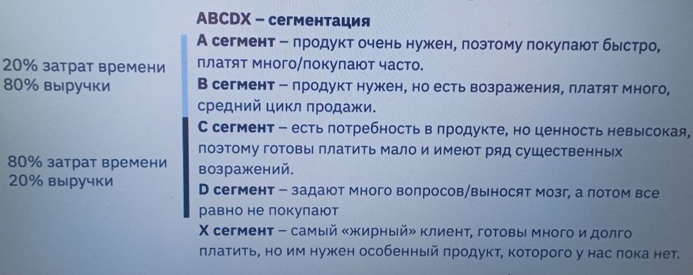
ПОЯСНЕНИЯ И РЕКОМЕНДАЦИИ:
В отчёте отразил категории клиентов за текущий период:
а - 60% от всего (количества купленных товаров, суммы продаж, суммы средних чеков)
b - 30%
c - 10%
Нужно стараться работать с клиентами, у которых нет по всем категориям C. Необходимо поработать с дополнительными параметрами на товары - это выручка и маржинальность. Далее оптимизировать ценообразование и стимулировать продажи по результам исследования.
Подобные отчёты можно автоматизировать с помощью Python и библиотек или Power query, на это нужно больше времени, но далее оно будет экономится.
Визуализацию с фильтрацией можно автоматизировать с помощью бесплатных инструментов (yandex datalens, google data studio и других).

